Modelo Balanço
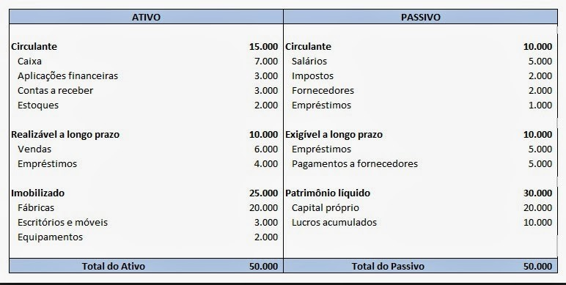
Balanço Patrimonial da Companhia das Lágrimas em 30/12/2019

Ex. 4 Partidas Dobradas
Resolução do exercício 4 - Terceiro mês de atividades da Comercial Silva e Gomes |  |  |  |  |  |  |  |  |  |  |  |  |  |  |  |  |  | DEMONSTRAÇÃO DO RESULTADO EXERCÍCIO
ATIVO |  | PASSIVO |  |  |  |  | Caixa |  |  |  |  |  |  |  |  |  |  | Receitas c/Vendas |  | 19,500
Caixa | 5,629 | Salários a pagar | 5,500 | Nome da Cota |  |  | 5,629 |  |  |  | Bco.cta.Movimento |  |  |  | Dupl.a Receber |  |  | C. M. V. |  | -7,800
Bco.cta.Movimento | 7,524 | Encargos trab.a pagar | 3,685 | Débito | Crédito |  |  | 4,000 | 1 |  | 7,524 | 5,500 | 3 |  | 36,892 | 8,000 | 6 | Despesas c/impostos |  | -1,560
Dupl.a Receber | 36,892 | Fornecedores | 70,000 | Aplicação | Origem | 2 | 3,700 |  |  | 6 | 8,160 | 3,685 | 5 | 4 | 7,800 |  |  | Lucro bruto |  | 10,140
Estoques Mercadorias | 54,627 | Financiamentos | 9,000 |  |  |  |  | 340 | 11 | 7 | 7,840 | 6,000 | 8 |  | 44,692 | 8,000 |  | Despesas operacionais
Prateleiras | 5,000 | Capital Social | 20,000 |  |  |  |  | 230 | 12 |  |  | 2,000 | 10 |  | 36,692 |  |  |  | Despesas c/aluguel | -2,000
Veículos | 15,000 | Lucros acumulados | 16,487 |  |  |  | 9,329 | 4,570 |  |  |  | 1,000 | 13 |  |  |  |  |  | Despesas c/salários | -3,975
Total do Ativo | 124,672 |  | 124,672 |  |  |  | 4,759 |  |  |  | 23,524 | 18,185 |  |  |  |  |  |  | Despesas c/encargos | -2,663
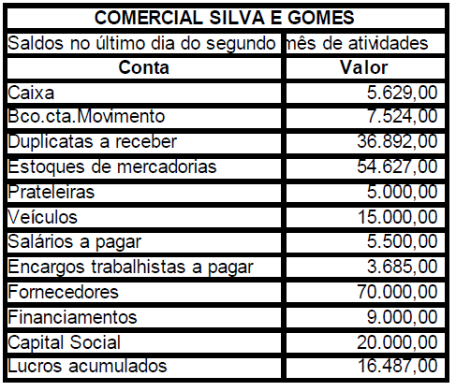
 |  |  |  |  |  |  |  |  |  |  | 5,339 |  |  |  |  |  |  |  | Despesas c/combustíveis | -340
 |  |  |  |  |  |  | Estoques Mercadorias |  |  |  | Prateleiras |  |  |  | Salários a pagar |  |  |  | Desp.c/des.vendas | -160
 |  |  |  |  |  |  | 54,627 | 1,200 | 2 |  | 5,000 |  |  | 3 | 5,500 | 5,500 |  |  | Juros s/dpl.recebidas | 160
 |  |  |  |  |  | 9 | 4,300 | 2,300 | 4 |  |  |  |  |  |  | 3,975 | 15 |  | Soma | -8,978
 |  |  |  |  |  |  |  | 4,300 | 7 |  |  |  |  |  | 5,500 | 9,475 |  | Lucro líquido do exercício |  | 1,162
 |  |  |  |  |  |  | 58,927 | 7,800 |  |  | Veículos |  |  |  |  | 3,975
 |  |  |  |  |  |  | 51,127 |  |  |  | 15,000
 |  |  |  |  |  |  |  |  |  |  |  |  |  |  |  |  |  |  | COMERCIAL SILVA E GOMES LTDA.
 |  |  |  |  |  |  |  |  |  |  |  |  |  |  |  |  |  |  | BALANÇO PATROMINIAL EM 31/03/2020
 |  |  |  |  |  |  | Encargos trab.a pagar |  |  |  | Fornecedores |  |  |  | Financiamentos |  |  |  | ATIVO |  | PASSIVO
 |  |  |  |  |  | 5 | 3,685 | 3,685 |  | 1 | 4,000 | 70,000 |  | 13 | 1,000 | 9,000 |  |  | Caixa | 4,759 | Fornecedores | 64,300
 |  |  |  |  |  |  |  | 2,663 | 15 | 8 | 6,000 | 4,300 | 9 |  |  | 8,000 |  |  | Bco.cta.Movimento | 5,339 | Salários a pagar | 3,975
 |  |  |  |  |  |  | 3,685 | 6,348 |  |  | 10,000 | 74,300 |  |  |  |  |  |  | Dupl.a Receber | 36,692 | Encargos trab.a pagar | 2,663
 |  |  |  |  |  |  |  | 2,663 |  |  |  | 64,300 |  |  |  |  |  |  | Estoques Mercadorias | 51,127 | Impostos a Recolher | 1,560
 |  |  |  |  |  |  |  |  |  |  |  |  |  |  |  |  |  |  | Adiantam. aos sócios | 230 | Financiamentos | 8,000
 |  |  |  |  |  |  | Capital Social |  |  |  | Lucros acumulados |  |  |  | Receitas c/Vendas |  |  |  | Prateleiras | 5,000 | Capital Social | 20,000
 |  |  |  |  |  |  |  | 20,000 |  |  |  | 16,487 |  |  |  | 3,700 | 2 |  | Veículos | 15,000 | Lucros Acumulados | 16,487
 |  | fl. De salários |  |  |  |  |  |  |  |  |  |  |  |  |  | 7,800 | 4 |  |  |  | Lucros do exercício | 1,162
 |  | Fixos | 3,000.00 |  |  |  |  |  |  |  |  |  |  |  |  | 8,000 | 7 |  | TOTAL DO ATIVO | 118,147 | TOTAL DO PASSIVO | 118,147
 |  | Variáveis | 975.00 |  |  |  | C. M. V. |  |  |  | Juros s/dpl.recebidas |  |  |  |  | 19,500
 |  | soma | 3,975.00 |  |  | 2 | 1,200 |  |  |  |  | 160 | 6 |  | Desp.c/des.vendas
 |  | Encargos trab. | 2,663.25 |  |  | 4 | 2,300 |  |  |  |  |  |  | 7 | 160
 |  |  |  |  |  | 7 | 4,300
 |  |  |  |  |  |  | 7,800
 |  |  |  |  |  |  | Despesas c/aluguel |  |  |  | Despesas c/combustíveis |  |  |  | Adiantam. aos sócios
 |  |  |  |  |  | 10 | 2,000 |  |  | 11 | 340 |  |  | 12 | 230

 |  |  |  |  |  |  | Despesas c/impostos |  |  |  | Impostos a Recolher |  |  |  | Despesas c/salários
 |  |  |  |  |  | 14 | 1,560 |  |  |  |  | 1,560 | 14 | 15 | 3,975

 |  |  |  |  |  |  | Despesas c/encargos
 |  |  |  |  |  | 15 | 2,663

